Hoja1
Proyecto-Final-Vegan-Marketplace
HITO 1
Tareas | Subtarea | estado
Diseño de la interfaz gráfica | Diseño home desktop
 | Diseño home mobile
 | Definición vistas faltantes

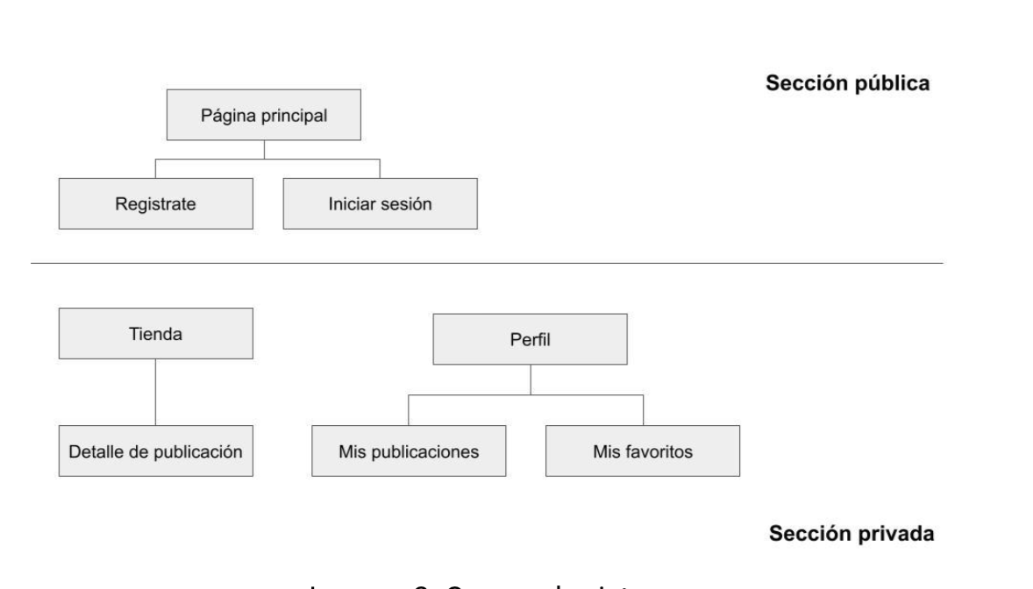
Definición de la navegación entre las vistas | Diagram flujo seccion pública (home, registo, inicio)
 | Diagrama flujo sección privada (inicio sesion) ( tienda/ detalle producto) (perfil/mis publicaciones/ mis favoritos)
Listado de dependencias a utilizar en el proyecto | Dependencias Frontend
 | Dependencias Backend

Diseño las tablas de la base de datos y sus relaciones | Draw.io

